Libro diario
1) 2-11… Inventario inicial: Comenzamos nuestra activdad comercial con $190.000 en efectivo, Productos destinados para la venta por $30.000 y un auto valuado en $150.000.
2) 4-11... Factura original: Compra articulos para la venta por $20.000, abonando la mitad en efectivo y el resto lo adeuda en cuenta corriente sin documentar.
3) 8-11... Boleta de depósito: Deposita en su cuenta corriente del Banco Provincia,$60.000 en efectivo.
4) 12-11... Vende mercaderias por $50.000 cobrando la mitad en efectivo y el resto con un cheque de pago diferido.
5) 12-11... Ficha de stock. El costo de las mercaderias vendidas de la operacion anterior es de $8.000.
fecha | fo | Detalle | fo | Debe | Haber | Consignas:
 | 1 | Caja (A+) |  | 190,000
 | 2 | Mercaderias (a+) |  | 30,000
 | 3 | Rodados (A+) |  | 150,000
 |  | a Capital (PN+) | 4 |  | 370,000
 |  | s/Inventario inicial
 |  | 2
 | 2 | Mercaderias (a+) |  | 20,000
 |  | a Caja(a-) | 1 |  | 10,000
 |  | a proveedores (P+) | 5 |  | 10,000
 |  | S/factura original
 | 6 | Bco Provincia C/C (A+) |  | 60,000
 |  | a Caja (A-) | 1 |  | 60,000
 |  | Caja (A+) |  | 25,000
 |  | Valores diferidos a depositar (a+) |  | 25,000
 |  | aVentas (RP+) |  |  | 50,000
 |  | s/ Factura duplicado
 |  | 4
 |  | Costo de mercaderias vendidas (RN+) |  | 8,000
 |  | a Mercaderias (A-) |  |  | 8,000
 |  | S/ ficha de stock

CMV
2/7 ... Factura original: Compra mercaderias por $50.000 abonando en efectivo.
fecha | fo | Detalle | fo | Debe | Haber
2018-07-02 | 1 | mercaderias (A+) |  | 50,000
 |  | a caja (A-) | 2 |  | 50,000
 |  | S/factura original
6/7 ... Factura duplicado: Vende la totalidad de la mercaderia comprada en la operacion anterior, por 90.000, recibiendo en pago en efectivo.
 |  | 2
2018-07-06 | 2 | caja (A+) |  | 90,000
 |  | a ventas ( RP+) | 3 |  | 90,000
 |  | s/factura duplicado
6/7 ... Registrar el costo de las mercaderias vendidas en la operacion anterior.
 |  | 3
2018-07-06 | 4 | CMV (RN+) |  | 50,000
 |  | a mercaderias (A-) | 1 |  | 50,000
 |  | S/Ficha de stock
 |  | 4

 |  |  |  |  |  | 1400
 |  |  |  |  |  | 1288
 |  |  |  |  |  | 1423.24

Cuentas
Paso 1: identificar las cuentas

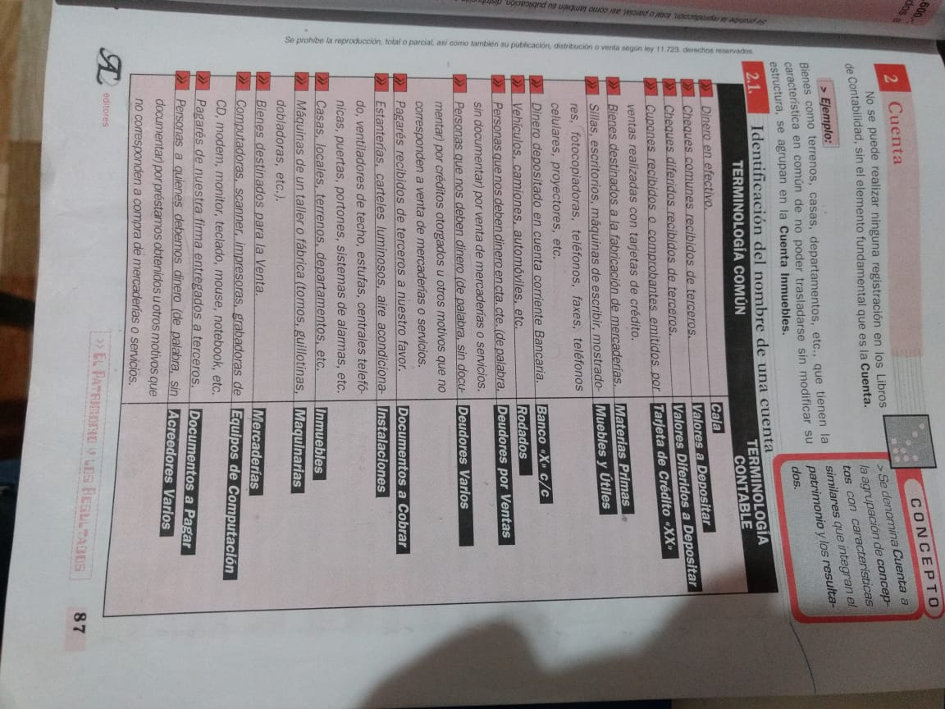
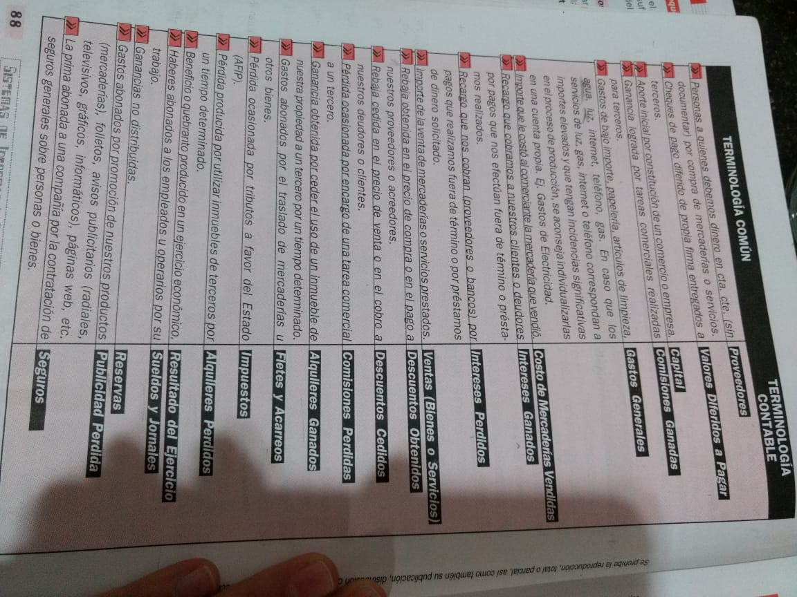

Cuentas

Clasificación
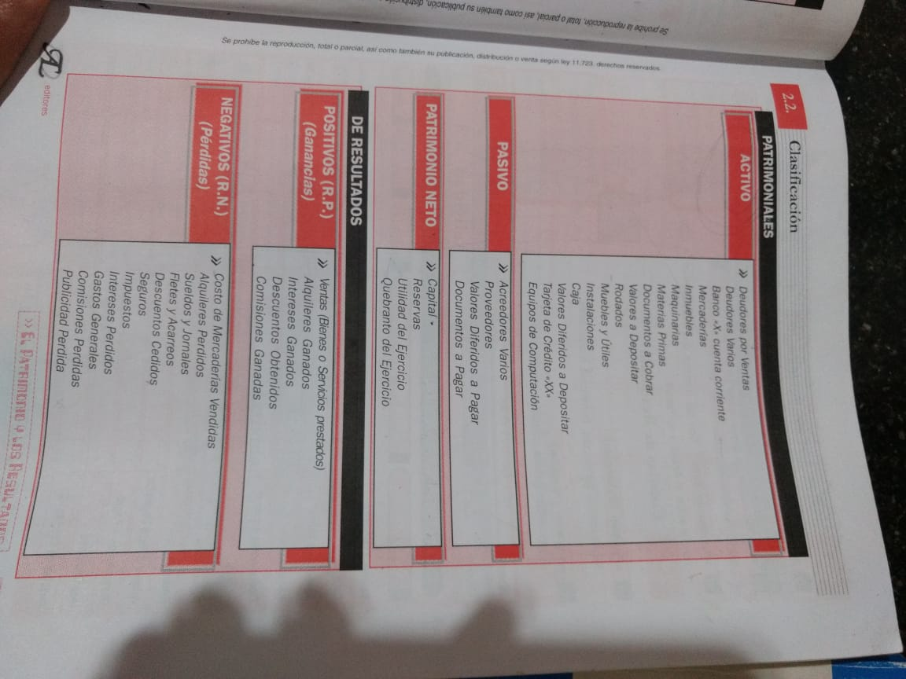

Paso 2
Clasificación

Partida doble
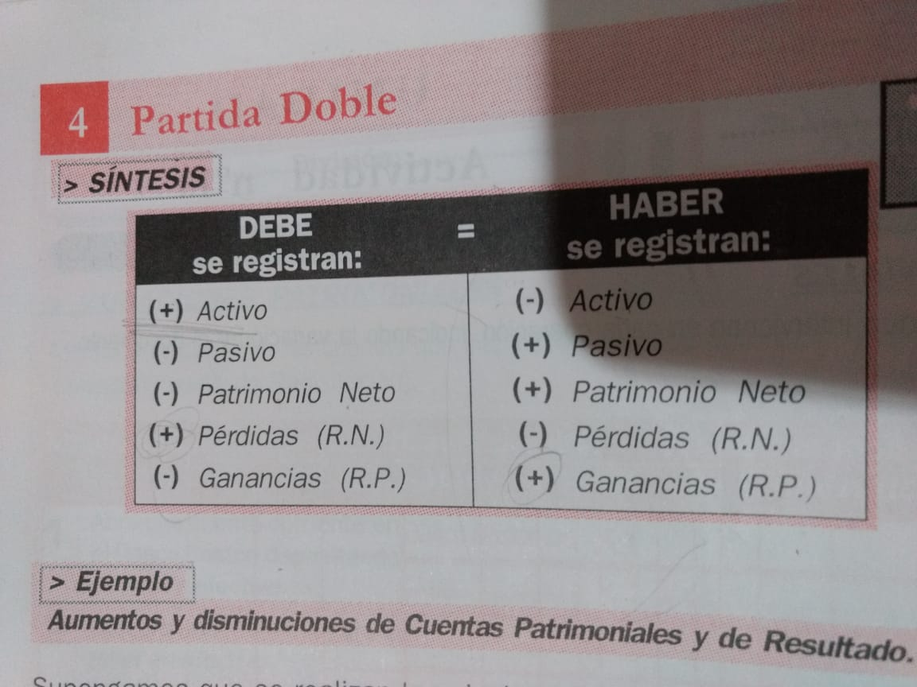
Paso 3 :
Partida doble

